Sheet1
 | Neapbūvētās zemes noma
Nr.p.k. | Zemes vienības kadastra apzīmējums | Nosaukums, pagasts | Kopējā z.v. platība, ha | Nomas platība, ha | Lietošanas mērķis | Nomas maksa bez PVN gadā (EUR) | Termiņš, uz kādu slēdz zemes nomas līgumu | Sludinājuma ievietošanas mājaslapā uz 5 dd, datums | Pieteikšanās termiņš līdz … ieskaitot***
1. | 56940080278** | "Dārziņi", Variešu pagasts, Jēkabpils novads | 4.98 | 0,16 (nr.20) | personīgā palīgsaimniecība (mazdārziņš) | 14.59 | 6 gadi | 13.03.2026. | 20.03.2026.
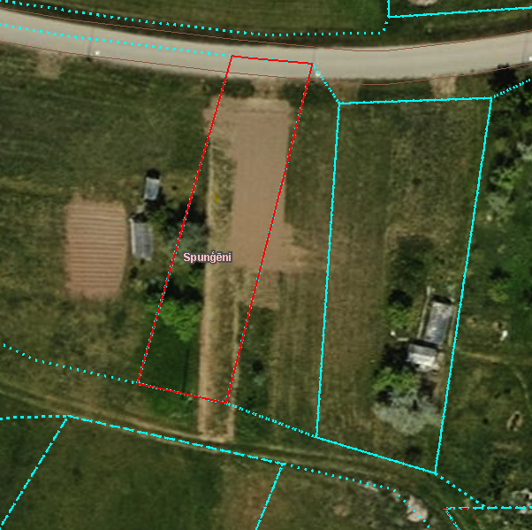
2. | 56680060474** | "Kaudzītes", Krustpils pagasts, Jēkabpils novads | 0.0681 | 0.0681 | personīgā palīgsaimniecība (mazdārziņš) | 12.00 | 31.03.2029. | 13.03.2026. | 20.03.2026.

*Saskaņā Ministru kabineta 2018.gada 19.jūnija noteikumu Nr.350 „Publiskas personas zemes nomas un apbūves tiesības noteikumi”
** Saskaņā ar Jēkabpils novada domes 28.04.2022. noteikumiem “Neapbūvēta zemesgabala nomas tiesību piešķiršanas kārtība Jēkabpils novada pašvaldībā”.
*** Ja pretendentu pieteikšanās termiņā, kas nav īsāks par piecām darbdienām, piesakās vairāki pretendenti, neapbūvēta zemesgabala nomnieku noskaidro rakstiskā vai mutiskā izsolē. Pieteikumus, kas iesniegti pēc norādītā termiņa, neizskata.

